Лист1
ТОВАРНЫЕ ЗНАКИ
№ п/п | Номер заявки | Номер свидетельства | Срок действия | МКТУ | Изображение товарного знака | Владелец | Данные из баз товарные знаков
неоднородные товарные знаки
1 | 20121132 | 23643 | 2022-11-06 | 35 |  | ОБЩЕСТВО С ОГРАНИЧЕННОЙ ОТВЕТСТВЕННОСТЬЮ "MADEUZ GROUP" | ·(кл.3): № 268731 Открытое акционерное общество «НЕВСКАЯ КОСМЕТИКА», ФИПС
2 | 20122252 | 24856 | 11/15/2022 | 29 31 |  | ООО "ARMENIA" | (кл.35, 45): № 328708 Общество с ограниченной ответственностью "Мэйл.Ру", ФИПС
3 | 20122334 | 25395 | 11/26/2022 | 3 |  | ЧАСТНОЕ ПРЕДПРИЯТИЕ "CAREX INTER GROUP" | (кл.29, 30): · № 1003845 - Obshchestvo s ogranichennoy otvetstvennostyu "Aston", ФИПС
4 | 20122358 | 25575 | 11/28/2022 | 29 32 40 43 | 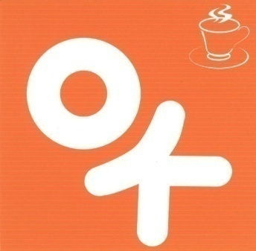 | "SAPORI DI SAMARQAND" ООО | (кл.35, 45): № 328708 Общество с ограниченной ответственностью "Мэйл.Ру", ФИПС
однородные товарные знаки
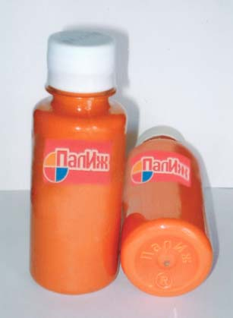
5 | 20071405 | 16499 | 8/29/2027 | 2 |  | “MULTIMIX BUILDING”ООО | · Товар белгиси бўйича ФИПС базаси (кл.2): № 309314 Общество с ограниченной ответственностью "Новый дом", №405935 Общество с ограниченной ответственностью "Новый дом"
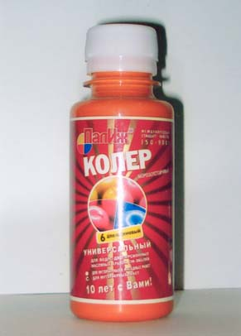
6 | 20080011 | 17423 | 2028-07-01 | 2 |  | “MULTIMIX BUILDING”ООО | · Товар белгиси бўйича ФИПС базаси (кл.2): № 309314 Общество с ограниченной ответственностью "Новый дом", №405935 Общество с ограниченной ответственностью "Новый дом"
7 | 20090763 | 19140 | 2019-05-06 | 35 39 |  | ОБЩЕСТВО С ОГРАНИЧЕННОЙ ОТВЕТСТВЕННОСТЬЮ "ДЕМИГА" | · Товар белгиси бўйича БИМТ базаси (кл.35, 39): № 950595, 948791, 1438119, 87284790, 87308835 Otkrytoe aktsionernoe obshchestvo "Aviakompaniya "Utair"
8 | 20090764 | 19141 | 2019-05-06 | 35 39 |  | ОБЩЕСТВО С ОГРАНИЧЕННОЙ ОТВЕТСТВЕННОСТЬЮ "ДЕМИГА" | · Товар белгиси бўйича БИМТ базаси (кл.35, 39): № 950595, 948791, 1438119, 87284790, 87308835 Otkrytoe aktsionernoe obshchestvo "Aviakompaniya "Utair"
9 | 20120800 | 24180 | 4/27/2022 | 9 35 38 42 6 7 11 37 39 |  | «ENERGOSANES TECHNOLOGY» ООО | · Товар белгиси бўйича ФИПС базаси (кл.2): № 311448 Открытое акционерное общество "Электротехнический концерн "Русэлпром"
10 | 20120805 | 24182 | 4/27/2022 | 9 35 42 6 7 11 37 39 |  | «ENERGOSANES TECHNOLOGY» ООО | · Товар белгиси бўйича ФИПС базаси (кл.2): № 311448 Открытое акционерное общество "Электротехнический концерн "Русэлпром"
11 | 20122417 | 24709 | 11/30/2022 | 16 |  | "MIREL GROUP" ООО | · Товар белгиси бўйича БИМТ базаси (кл.16): № 032337 Zakrîtoe acţionernoe obşcestvo "International Paper", Всего 69 знаков
12 | 20091794 | 20527 | 11/23/2019 | 3 35 5 |  | "POLYMER BUSINESS GROUP" ООО | · Товар белгиси бўйича ФИПС базаси (кл.3): № 209667 Закрытое акционерное общество "Чистюля"
13 | 20170417 | 33374 | 2/16/2027 | 1 31 |  | МАХКАМОВ САРДОР БАХОДИРОВИЧ | · Товар белгиси бўйича ФИПС базаси (кл.1, 22, 31, 35): № 580472 Общество с ограниченной ответственностью "Компания Виском Трейдинг"
14 | 20171377 | 33967 | 2027-06-05 | 2 |  | "MULTIMIX BUILDING" ООО | · Товар белгиси бўйича ФИПС базаси (кл.2): № 309314 Общество с ограниченной ответственностью "Новый дом", №405935 Общество с ограниченной ответственностью "Новый дом"
15 | 20101745 | 21509 | 9/29/2020 | 2 5 24 25 29 30 34 |  | "UNIVERSAL BIO PRODUCT" | · Товар белгиси бўйича БИМТ базаси (1-42, ): № DE30217156 Dovgan GmbH, Всего 17 знаков
16 | 20131334 | 26754 | 7/22/2023 | 29 30 31 35 |  | «QUVA QANDOLATLARI» ООО | · Товар белгиси бўйича ФИПС базаси (кл.30): № 241996 Открытое акционерное общество "Воронежская кондитерская фабрика"
фармацевтические препараты
17 | 20100015 | 20491 | 2020-11-01 | 5 |  | "PHOENIX CORE" ЧП | · Товар белгиси бўйича ФИПС базаси (кл.05): №286446 Закрытое акционерное общество "ПРОСТАНОРМ"
18 | 20121437 | 24445 | 7/16/2022 | 5 | 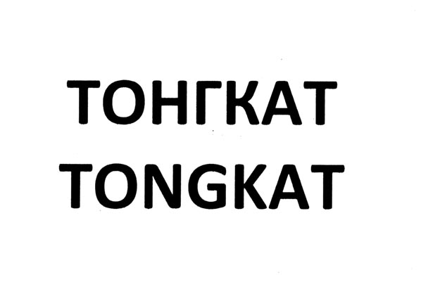 | "NATURE PHARM" MAS"ULIYATI CHEKLANGAN JAMIYATI | · Товар белгиси бўйича ФИПС базаси (кл.05): №358181 Общество с ограниченной ответственностью "Позитив БИО"
19 | 20160192 | 30042 | 1/29/2026 | 5 |  | "PHOENIX CORE" ЧП | · Товар белгиси бўйича ФИПС базаси (кл.05): №291818 Общество с ограниченной ответственностью "Национальный Научно-Производственный Центр"
20 | 20160590 | 30240 | 2026-02-03 | 5 | 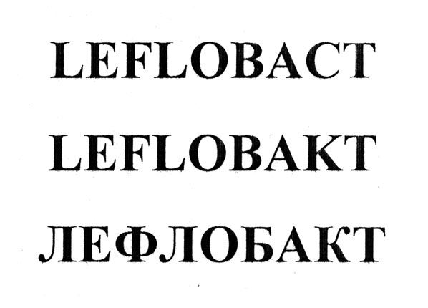 | "PHOENIX CORE" ЧП | · Товар белгиси бўйича ФИПС базаси (кл.05): №326246 Открытое акционерное общество "Акционерное Курганское общество медицинских препаратов и изделий "Синтез"
21 | 20160598 | 30242 | 2026-02-03 | 5 | 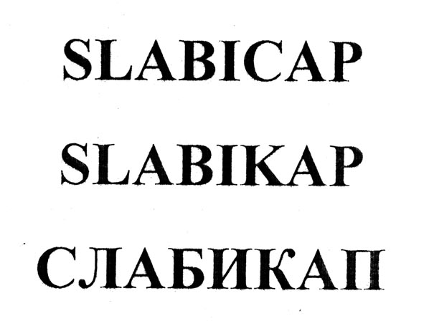 | "PHOENIX CORE" ЧП | · Товар белгиси бўйича ФИПС базаси (кл.05): №405052 Открытое акционерное общество "Акционерное Курганское общество медицинских препаратов и изделий "Синтез"
22 | 20160601 | 30243 | 2026-02-03 | 5 |  | "PHOENIX CORE" ЧП | · Товар белгиси бўйича ФИПС базаси (кл.05): №314596 Открытое акционерное общество "Акционерное Курганское общество медицинских препаратов и изделий "Синтез"
23 | 20160593 | 30309 | 2026-02-03 | 5 |  | "PHOENIX CORE" ЧП | · Товар белгиси бўйича ФИПС базаси (кл.05): №313236 Открытое акционерное общество "Акционерное Курганское общество медицинских препаратов и изделий "Синтез"
24 | 20160595 | 30310 | 2026-02-03 | 5 |  | "PHOENIX CORE" ЧП | · Товар белгиси бўйича ФИПС базаси (кл.05): №281586 Открытое акционерное общество "Акционерное Курганское общество медицинских препаратов и изделий "Синтез"
25 | 20160596 | 30311 | 2026-02-03 | 5 |  | "PHOENIX CORE" ЧП | · Товар белгиси бўйича ФИПС базаси (кл.05): №281349 Открытое акционерное общество "Акционерное Курганское общество медицинских препаратов и изделий "Синтез"
26 | 20161250 | 30828 | 5/16/2026 | 5 30 | 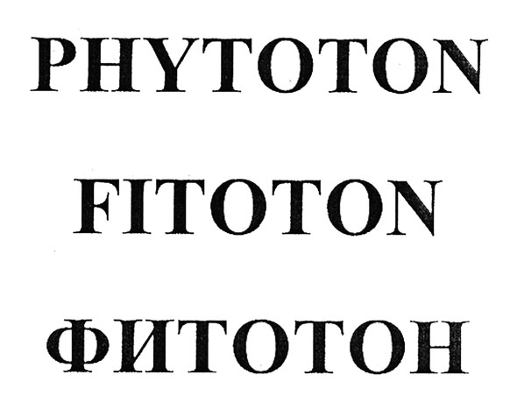 | "PHOENIX CORE" ЧП | · Товар белгиси бўйича ФИПС базаси (кл.05): №254802 Общество с ограниченной ответственностью "Научно-производственное предприятие ДАР ВЕКА"
27 | 20060899 | 15164 | 8/21/2026 | 5 |  | НАУЧНО-ПРОИЗВОДСТВЕННОЕ ПРЕДПРИЯТИЕ "RADIKS" | · Товар белгиси бўйича ФИПС базаси (кл.2): № 142520 Государственное бюджетное образовательное учреждение высшего профессионального образования Первый Московский государственный медицинский университет имени И. М. Сеченова Министерства здравоохранения Российской Федерации
алькогольная продукция
28 | 20080451 | 17895 | 3/26/2028 | 32 33 |  | ЧП "LEGION CO" | Товар белгиси бўйича БИМТ базаси (кл.33):
 |  |  |  |  |  |  | · Водка «Казачка», производитель ООО «Русь-Алко», датарозлива 30.06.2009
 |  |  |  |  |  |  | · 004691317 – Kazachka (WTM Establishment, Лихтенштейн)
29 | 20080456 | 17457 | 3/26/2028 | 32 33 |  | ЧП "LEGION CO" | Товар белгиси бўйича БИМТ базаси (кл.33):
 |  |  |  |  |  |  | · 1123173 – Высота (ООО «VISOTA», Россия)
30 | 20080460 | 17458 | 3/26/2028 | 32 33 |  |  | Товар белгиси бўйича БИМТ базаси (кл.33):
 |  |  |  |  |  | ЧП "LEGION CO" | · 1294585 - KHANSKAYA (Open joint stock company «Tatspirtprom», Россия)

31 | 20110345 | 21793 | 2/25/2021 | 33 |  | ЧП "LEGION CO" | Товар белгиси бўйича БИМТ базаси (кл.33):

 |  |  |  |  |  |  | · 1661138 – TALKA (Vlaktor Trading Limited, Кипр)

 |  |  |  |  |  |  | · 1250058 – TALKA (Vlaktor Trading Limited, Кипр)

32 | 20161061 | 32446 | 4/27/2026 | 32 33 |  | ЧП "LEGION CO" | Товар белгиси бўйича БИМТ базаси (кл.33):
 |  |  |  |  |  |  | 1020238 – ДОКТОР СТОЛЕТОВ (OOO «ARKADA», Россия)

